変更申請
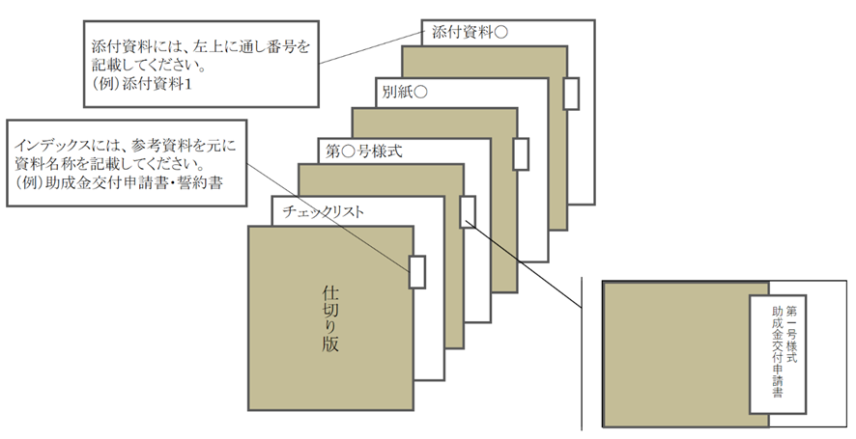
様式・共通様式はHPより
ダウンロードしてください。
① 各ファイル名はチェックリストの「No. ＋ _ ＋ 書類名」をつけてください。
例：計画変更チェックリストの場合
→ 0_計画変更チェックリスト.xlsx
➁ 指定のファイル形式でご提出ください。
□公社指定様式・・・・・Excel形式
※第〇号様式、共通様式
□その他書類・・・・・・PDF形式
※商業・法人登記簿謄本、建物登記簿謄本等
【電子データの保存名について】
申請書類一式：zipファイルに圧縮してメールへ添付してください
① メールの件名 ゼロエミッション化に向けた省エネ設備導入・運用改善支援事業＋【申請の種類】
例：計画変更の場合
→ゼロエミッション化に向けた省エネ設備導入・運用改善支援事業【計画変更】
➁ メール本文の記載事項
・ 会社名
・ 【申請の種類】の申請である旨
【電子メール】
【郵送】
ファイルの作成方法
ファイリングの方法
【紙の申請方法】
・ 申請書類一式をＡ４サイズ（Ａ３折りたたみ可、袋とじ不可）
・ 片面印刷
・ Ａ４ファイルに綴じる
・ ファイル…表紙、背表紙に助成対象事業名と助成対象事業者名を記載
・ ファイルに綴る各書類の前に、インデックスを付けた中仕切りを挿入
（書類自体には、インデックスをつけないでください。）。
・「申請書類チェックリスト」の順に綴ってください。
※クリアポケットは使用しないでください。
郵送のパターン
紙及びＣＤ－ＲＯＭを郵送(※ＣＤ－ＲＯＭのみも可)
・【電子データの保存名について】にしたがってファイルを作成・保存してください。
・【紙の申請方法】を参照してください。
※紙での申請をされる方は作成したデータをCD-ROMに保存し、紙の申請に同封の上、ご郵送ください。
ゼロエミッション化に向けた省エネ設備導入・運用改善支援事業 |  |  |  | ver.1.0
計画変更 チェックリスト

事業者名
事業の名称

No. | 書類名 | 該当 | 備考 | チェック欄
⓪ | 計画変更チェックリスト | 全 | 公社指定の様式 ※公社ホームページよりダウンロード
① | 助成事業計画変更申請書 （第８号様式） | 全 | 公社指定の様式 ※公社ホームページよりダウンロード

② | 助成事業経費内訳書 （共通様式） | 該 | 公社指定の様式 ※公社ホームページよりダウンロード ※経費や型番、施工業者に変更がある場合
③ | 内訳明細表 （省エネ設備の導入） （共通様式の２） | 該
④ | 内訳明細表 （運用改善の実践） （共通様式の３） | 該
⑤ | 見積比較表 （共通様式の４） | 全
⑥ | 変更後の工事見積書（写 し） | 該 | 経費や型番、施工業者に変更がある場合

⑦ | 更新機器一覧表 | 該 | 機種、型番、台数、能力等に変更がある場合 （変更前後の内容がわかるように記載してください）
⑧ | 機器配置図 | 該 | 型番、台数に変更がある場合
⑨ | 仕様書又はカタログ等 | 該 | 機種、型番、能力等に変更がある場合
⑩ | その他公社が必要と認め る書類 | 該

